Sheet1
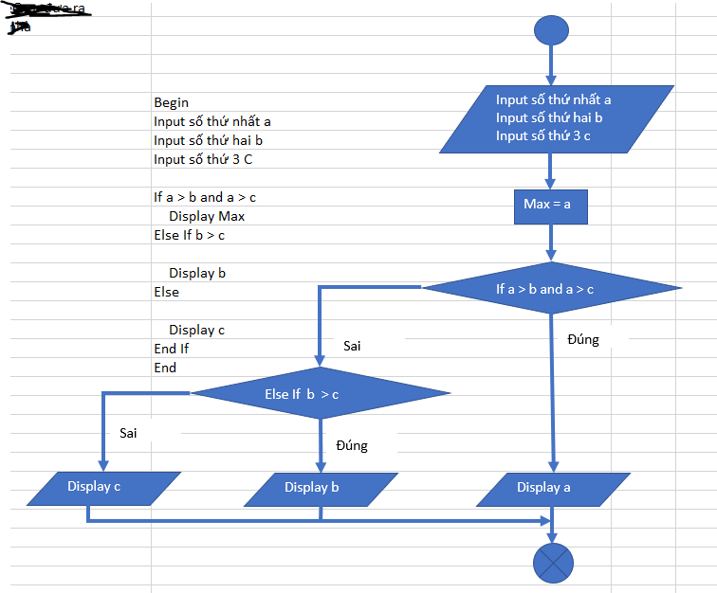

Input số thứ nhất a
Input số thứ hai b
Input số thứ ba c

If a > b and a > c
Sai

Sai
Else If b > c
Begin
Input số thứ nhất a
Input số thứ hai b
Input số thứ ba c

Đúng
Đúng
If a > b and a > c
Display a
Else If b > c
Display b
Display a
Display b
Display c
Else
Display c
End If
End

